상품제안서
자카드 손목 줄 끈조절가능 스트랩 | 상품코드: F26378

 |  |  |  |  |  |  | 02-412-0044 | www.easy1.co.kr
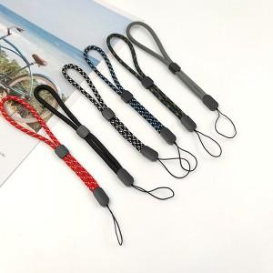

【상세/제작정보】

【인쇄/포장옵션】 | 레이저 / 포장지포장

【공급단가】 | 수량 | 500~ | 1,000~ | 3,000~ | 5,000~ | 10,000~
*VAT별도 | 단가 | 450원 | 440원 | 430원 | 420원 | 400원
 | 종이케이스변경 | 190원 | 190원 | 180원 | 180원 | 170원

【상품 URL】 | http://www.easy1.co.kr/src/goods_detail.php?gdno=26378

